Ejemplo XML- Example XML
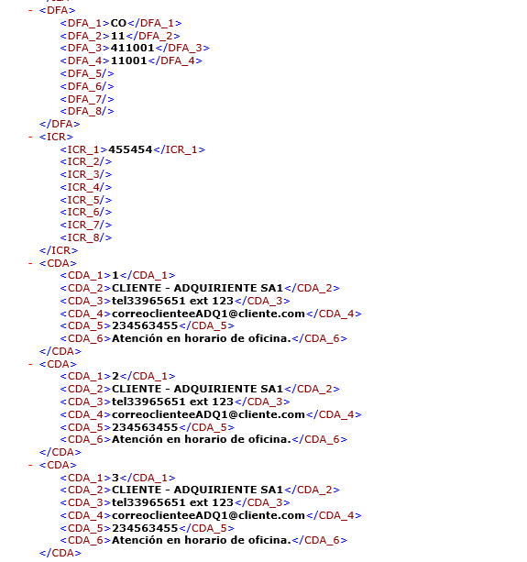
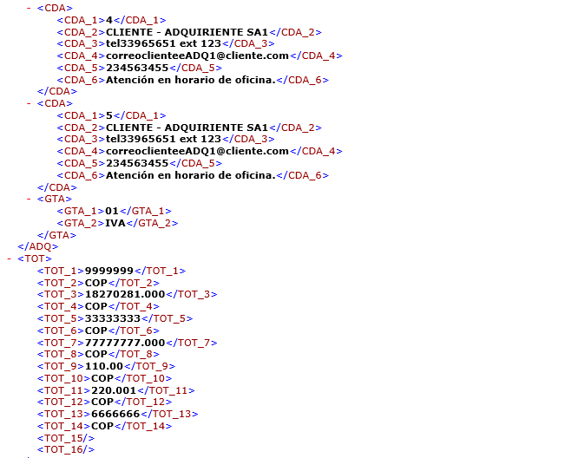
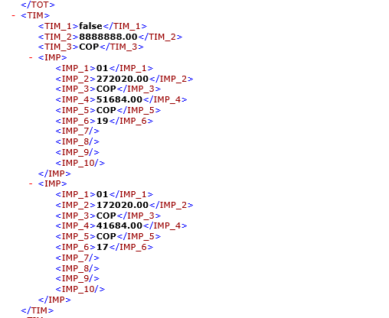
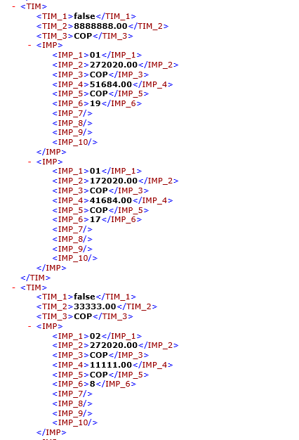
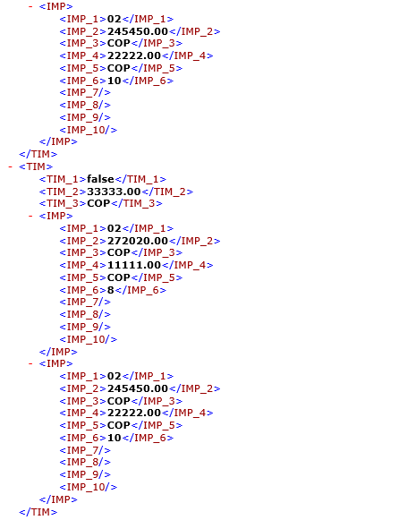
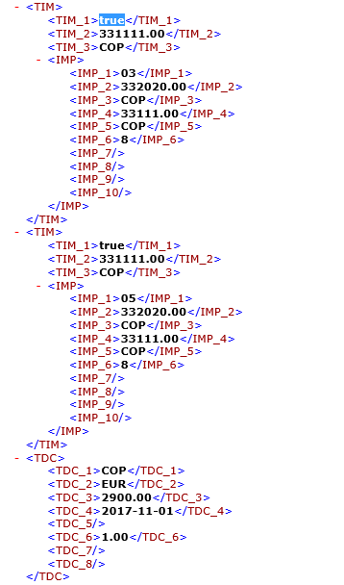
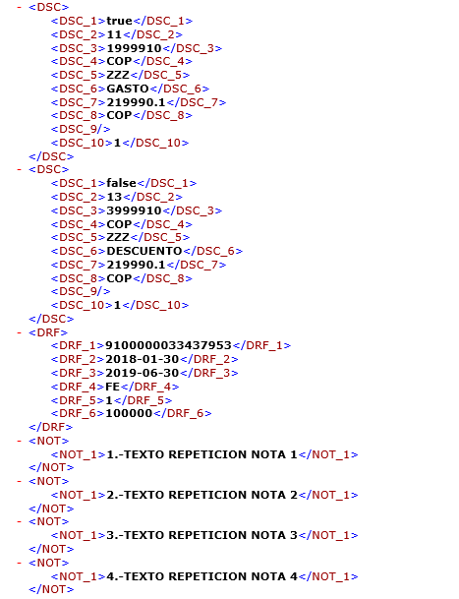
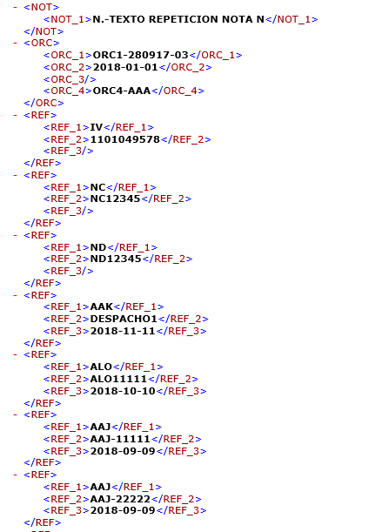
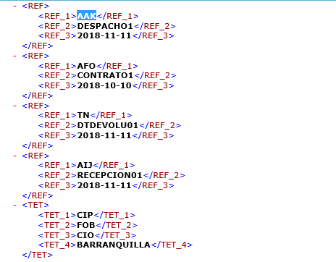
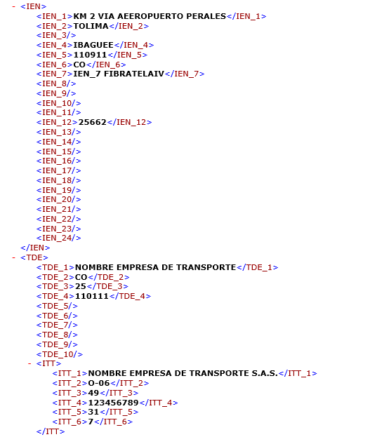
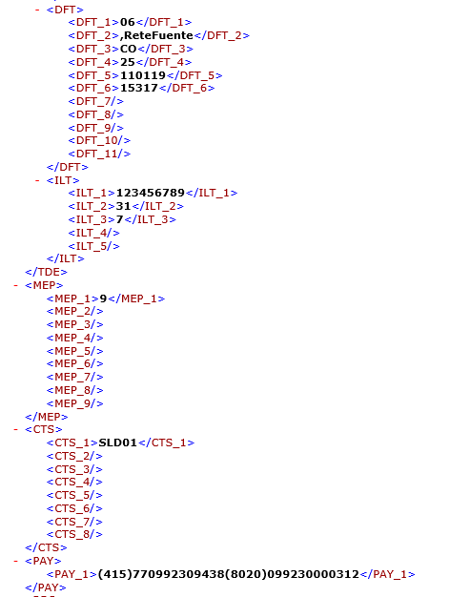
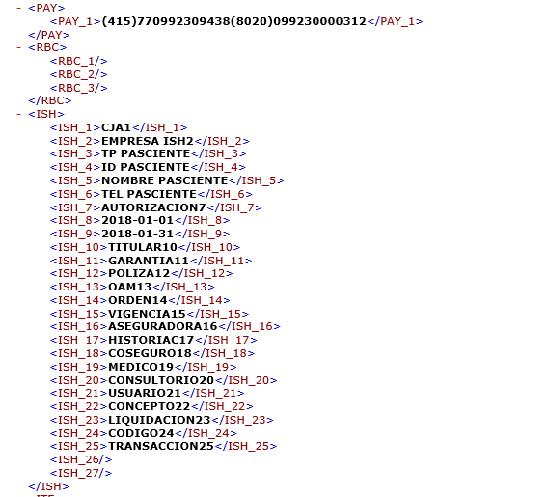
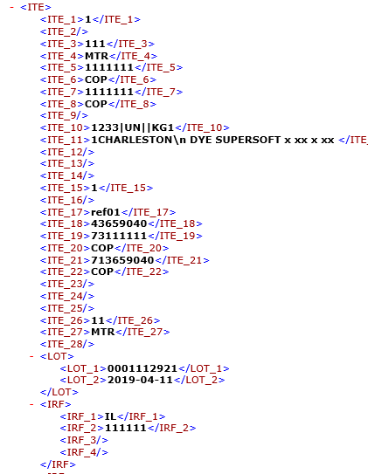
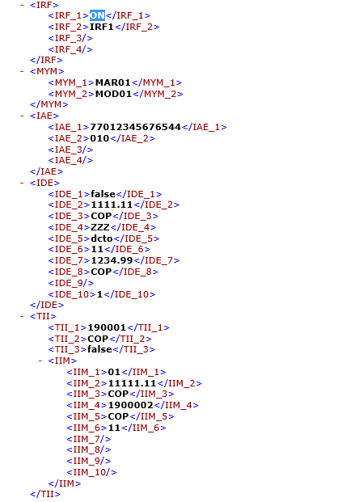
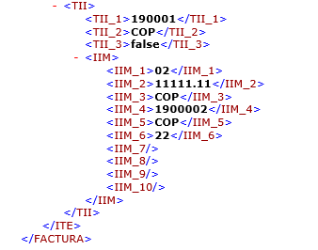
Ejemplo: Este archivo contiene datos de prueba (no reales ni coherentes) y no contiene todos los registros del plano. El objetivo de este ejemplo es mostrar como debe ser la construcción del archivo plano.

<?xml version="1.0"?> <FACTURA xmlns:xsi="http://www.w3.org/2001/XMLSchema-instance" xmlns:xsd="http://www.w3.org/2001/XMLSchema"> <ENC> <ENC_1>INVOIC</ENC_1> <ENC_2>703858730</ENC_2> <ENC_3>22222222</ENC_3> <ENC_4>UBL 2.1</ENC_4> <ENC_5>DIAN 2.1</ENC_5> <ENC_6>FE651</ENC_6> <ENC_7>2019-06-30</ENC_7> <ENC_8>09:15:23-05:00</ENC_8> <ENC_9>02</ENC_9> <ENC_10>COP</ENC_10> <ENC_11 /> <ENC_12 /> <ENC_13>111033</ENC_13> <ENC_14>Tecnologia</ENC_14> <ENC_15>53</ENC_15> <ENC_16>2029-02-01</ENC_16> <ENC_17>sftp://elpago.com.xz</ENC_17> <ENC_18>www.pagosonline.com.xz</ENC_18> <ENC_19/> <ENC_20>2</ENC_20> <ENC_21>04</ENC_21> <ENC_22>2019-12-31</ENC_22> </ENC> <EMI> <EMI_1>1</EMI_1> <EMI_2>703858730</EMI_2> <EMI_3>31</EMI_3> <EMI_4>48</EMI_4> <EMI_5>33333</EMI_5> <EMI_6>PROVEEDOR - EMISOR SAS</EMI_6> <EMI_7>PROVEEDOR - EMISOR SAS</EMI_7> <EMI_8 /> <EMI_9 /> <EMI_10>CARRERA 48 NO 52 SUR 81</EMI_10> <EMI_11>05</EMI_11> <EMI_12/> <EMI_13>MEDELLÍN</EMI_13> <EMI_14>176020</EMI_14> <EMI_15>CO</EMI_15> <EMI_16>7701234567890</EMI_16> <EMI_17 /> <EMI_18 /> <EMI_19 /> <EMI_20 /> <EMI_21>Colombia</EMI_21> <EMI_22>7</EMI_22> <EMI_23>05001</EMI_23> <EMI_24>PROVEEDOR - EMISOR SAS</EMI_24> <EMI_25>7020;5140</EMI_25> <TAC> <TAC_1>O-06;O-07;O-08;O-09;O-11;O-12</TAC_1> <TAC_2 /> <TAC_3 /> <TAC_4 /> <TAC_5 /> <TAC_6 /> <TAC_7 /> <TAC_8 /> <TAC_9 /> <TAC_10 /> <TAC_11 /> </TAC> <DFE> <DFE_1>05001</DFE_1> <DFE_2>05</DFE_2> <DFE_3>CO</DFE_3> <DFE_4>050001</DFE_4> <DFE_5>Colombia</DFE_5> <DFE_6>Antioquia</DFE_6> <DFE_7>MEDELLÍN</DFE_7> <DFE_8>Campo para texto libre en donde se puede colocar toda la información de la dirección.</DFE_8> </DFE> <ICC> <ICC_1>501878</ICC_1> <ICC_2 /> <ICC_3 /> <ICC_4 /> <ICC_5 /> <ICC_6 /> <ICC_7 /> <ICC_

 | Información Confidencial
 | Confidential Information

